手順書
操作手順書 |  |  |  |  | 作成日時：2019/10/24-11:09:54

 | １．操作環境

 |  |  | シナリオファイル名 | C:\Users\Administrator\Desktop\動作確認手順\シリアル変更処理.winsnr

 | ２．操作手順

 |  | ２．１．シナリオ：シリアル変更処理
 |  |  | ２．１．１． [シリアル変更処理 ]ウィンドウ |  |  | 確認日 | 結果
 |  |  | 画面 | 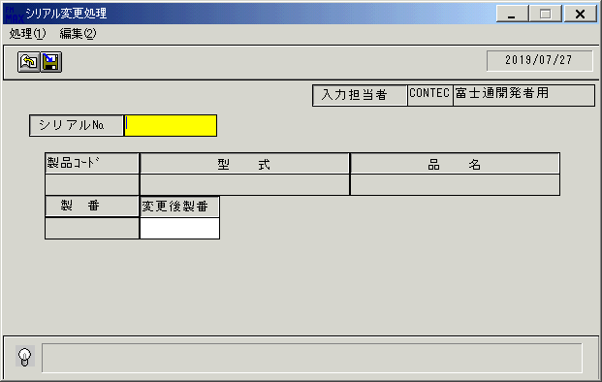
 |  |  | 操作内容 | 「シリアル変更処理 」ウィンドウを初期表示します。

 |  |  | ２．１．２． [シリアル変更処理 ]ウィンドウ |  |  | 確認日 | 結果
 |  |  | 画面 | 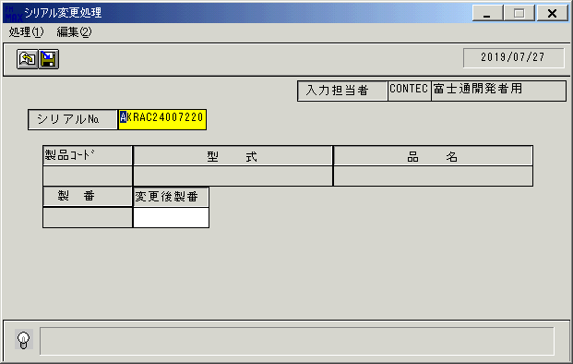
 |  |  | 操作内容 | 「シリアル№」を入力し、Enterキーを押します。

 |  |  | ２．１．３． [シリアル変更処理 ]ウィンドウ |  |  | 確認日 | 結果
 |  |  | 画面 | 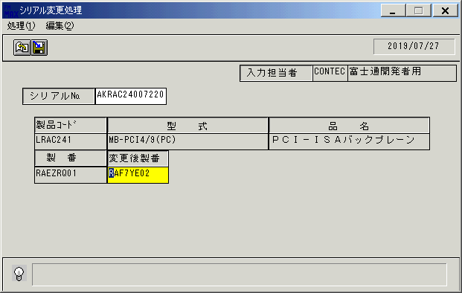
 |  |  | 操作内容 | 「変更後製番」を入力し、「登録」ボタンをクリックします。

 |  |  | ２．１．４． [シリアル変更処理 ]ウィンドウ - [シリアル変更処理 ]ウィンドウ |  |  | 確認日 | 結果
 |  |  | 画面 | 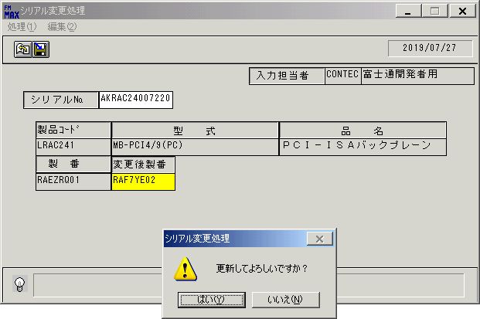
 |  |  | 操作内容 | 「はい」ボタンをクリックします。

 |  |  | ２．１．５． [シリアル変更処理 ]ウィンドウ |  |  | 確認日 | 結果
 |  |  | 画面
 |  |  | 操作内容 | 初期画面に戻ります。同じ「シリアル№」を入力し、Enterキーを押します。

 |  |  | ２．１．６． [シリアル変更処理 ]ウィンドウ |  |  | 確認日 | 結果
 |  |  | 画面 | 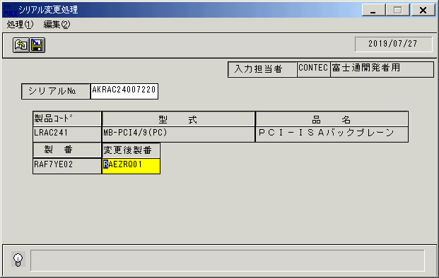
 |  |  | 操作内容 | 「変更後製番」を入力し、「登録」ボタンをクリックします。

 |  |  | ２．１．７． [シリアル変更処理 ]ウィンドウ - [シリアル変更処理 ]ウィンドウ |  |  | 確認日 | 結果
 |  |  | 画面 | 
 |  |  | 操作内容 | 「はい」ボタンをクリックします。

画面(シリアル変更画面)
画面項目説明 |  |  |  | ユーザ名：㈱コンテック殿 |  |  |  |  |  |  | ｼｽﾃﾑ名：新総合情報システム |  |  |  |  | ﾌﾟﾛｾｽID/名：販売システム |  |  | 作成日:２００９年０１月０９日
 |  |  |  |  |  |  |  |  |  |  | ｼﾞｮﾌﾞID/名：HEN／シリアル管理 |  |  |  |  | ﾌﾟﾛｸﾞﾗﾑID/名：HENET51/シリアル変更処理 |  |  | 作成者：FKS

 | 【画面項目説明】 |  | 画面名：シリアル変更処理 |  |  |  |  |  |  |  |  |  | FormID：HENET51 |  | ﾓｰﾄﾞ |  | 初期状態
 |  |  |  |  |  |  |  |  |  |  |  |  |  |  | 権限
 | № | 入出力項目名 |  |  | 入力 |  | 表示 | 属性 | 表示桁 | 入力桁 | レ | データソース |  | 項目名(初期値） |  |  |  | 項目説明
 |  |  |  |  | 必須 | 任意

 | 1 | 入力担当者（コード） |  |  |  |  | ○ | X | 6 |  |  |  |  | ログイン担当者コード |  |  |  | ログインした担当者コードを表示。
 | 2 | 入力担当者（名称） |  |  |  |  | ○ | NX | 20 |  |  | 担当者マスタ |  | 担当者名 |  |  |  | 担当者マスタ.担当者コード=ログイン担当者コード
 | 3 | シリアル№ |  |  | ○ |  |  | X | 13 | 13 |  |  |  | 空白
 | 4 | 製品ｺｰﾄﾞ |  |  |  |  | ○ | X | 8 |  |  |  |  | 空白
 | 5 | 型式 |  |  |  |  | ○ | X | 30 |  |  |  |  | 空白
 | 6 | 品名 |  |  |  |  | ○ | NX | 30 |  |  |  |  | 空白
 | 7 | 製番 |  |  |  |  | ○ | X | 10 |  |  |  |  | 空白
 | 8 | 変更後製番 |  |  | ○ |  |  | X | 10 | 10 |  |  |  | 空白
名称
ＩＤ
 | 9
 | 10
 | 11
 | 12
名称
ＩＤ
名称
ＩＤ
 | 13
 | 14
名称
ＩＤ
 | 15
 | 16
 | 17
 | 18
 | 19
名称
ＩＤ
 | 20
 | 21
 | 22
 | 23
 | 24
 | 25
 | 26
 | 27
 | 28
 | 29
 | 30
 | 31
 | 32
 | 33
 | 34
 | 35
 | 36
 | 37
名称
ＩＤ
名称
ＩＤ
 | 38
名称
ＩＤ
名称
ＩＤ
 | 39
 | 40
 | 41
 | 42
 | 43
 | 44
 | 45

起動元EXE
システム情報
制御ファイル
データファイル

画面(シリアル変更画面) 2
画面項目説明 |  |  |  | ユーザ名：㈱コンテック殿 |  |  |  |  |  |  | ｼｽﾃﾑ名：新総合情報システム |  |  |  |  | ﾌﾟﾛｾｽID/名：販売システム |  |  | 作成日:２００９年０１月０９日
 |  |  |  |  |  |  |  |  |  |  | ｼﾞｮﾌﾞID/名：HEN／シリアル管理 |  |  |  |  | ﾌﾟﾛｸﾞﾗﾑID/名：HENET51/シリアル変更処理 |  |  | 作成者：FKS

 | 【画面項目説明】 |  | 画面名：シリアル変更処理 |  |  |  |  |  |  |  |  |  | FormID：HENET51 |  | ﾓｰﾄﾞ |  | 項目入力時
 |  |  |  |  |  |  |  |  |  |  |  |  |  |  | 権限
 | № | 入出力項目名 |  |  | 入力 |  | 表示 | 属性 | 表示桁 | 入力桁 | レ | データソース |  | 項目名(初期値） |  |  |  | 項目説明
 |  |  |  |  | 必須 | 任意

 | 1 | 入力担当者（コード） |  |  |  |  | ○ | X | 6
 | 2 | 入力担当者（名称） |  |  |  |  | ○ | NX | 20
 | 3 | シリアル№ |  |  | ○ |  |  | X | 13 | 13 |  |  |  |  |  |  |  | シリアル№を入力する
 | 4 | 製品ｺｰﾄﾞ |  |  |  |  | ○ | X | 8 |  |  | シリアル管理テーブル |  | 製品コード |  |  |  | シリアル№に紐付いた製品コードを表示する
 | 5 | 型式 |  |  |  |  | ○ | X | 30 |  |  | 商品マスタ |  | 型式
 | 6 | 品名 |  |  |  |  | ○ | NX | 30 |  |  | 商品マスタ |  | 商品名１
 | 7 | 製番 |  |  |  |  | ○ | X | 10 |  |  | シリアル管理テーブル |  | 製番 |  |  |  | シリアル№に紐付いた製番を表示する
 | 8 | 変更後製番 |  |  | ○ |  |  | X | 10 | 10 |  |  |  |  |  |  |  | 入れ替える製番を入力する
名称
ＩＤ
名称
ＩＤ
 | 9
 | 10
 | 11
 | 12
名称
ＩＤ
名称
ＩＤ
名称
ＩＤ
名称
ＩＤ
名称
ＩＤ
名称
ＩＤ
 | 13
 | 14
名称
ＩＤ
名称
ＩＤ
 | 15
 | 16
 | 17
 | 18
 | 19
名称
ＩＤ
 | 20
 | 21
 | 22
 | 23
 | 24
 | 25
 | 26
 | 27
名称
ＩＤ
 | 28
 | 29
 | 30
 | 31
 | 32
 | 33
 | 34
 | 35
 | 36
 | 37
名称
ＩＤ
名称
ＩＤ
 | 38
名称
ＩＤ
名称
ＩＤ
 | 39
 | 40
 | 41
 | 42
 | 43
 | 44
 | 45

起動元EXE
システム情報
制御ファイル
データファイル

